ejercicio 2
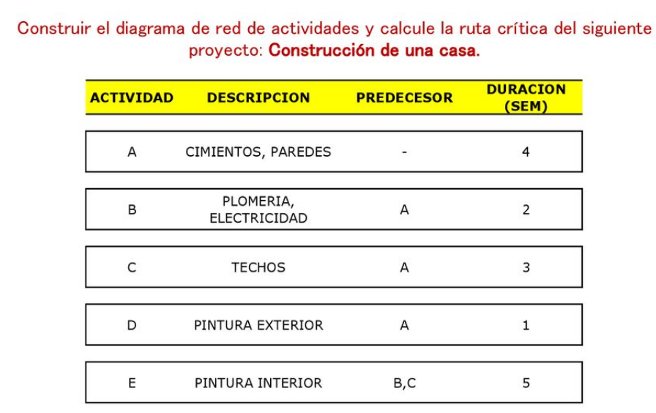

 | .
el diagrama de actividades | La ruta critica esta formada por las actividades:
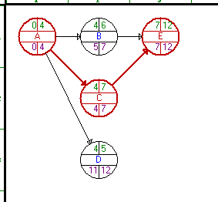
 | A= cimientos y paredes
 | C= techos
 | E= pintura interior

ejercicio 4
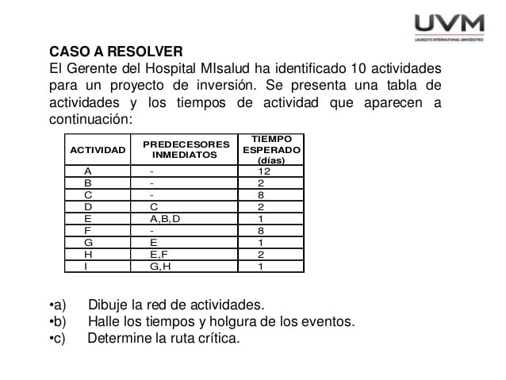
a) | El diagrama de actividades es el siguiente:
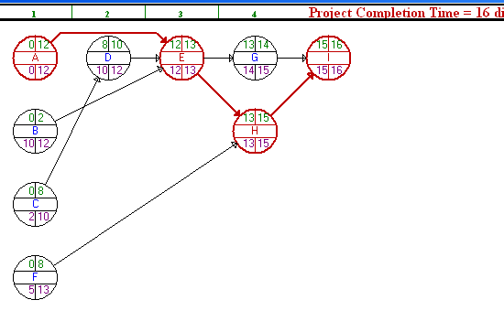

b) |  |  | Los tiempo de holguras de las actividades del proyecto son:
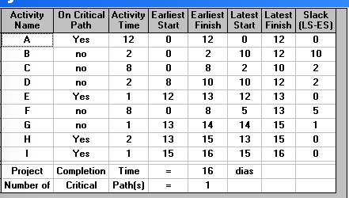
 |  |  | Actividades | Tiempo en dias | Holgura(tiempo de retraso)
 |  |  | A | 12 | 0
 |  |  | B | 12 | 10
 |  |  | C | 10 | 2
 |  |  | D | 12 | 2
 |  |  | E | 13 | 0
 |  |  | F | 13 | 5
 |  |  | G | 15 | 1
 |  |  | H | 15 | 0
 |  |  | I | 16 | 0

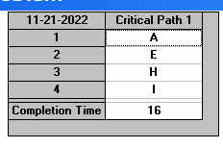
c) |  | La ruta critica esta formada por las actividades:
 |  | A, E, H e I

